상품제안서
C타입 PD 멀티 고속충전기 | 상품코드: S02240

 |  |  |  |  |  |  | 02-713-8555 | www.synergygift.co.kr
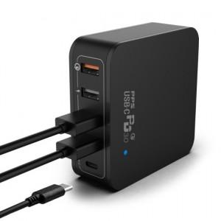 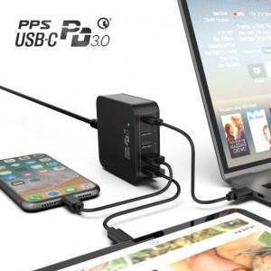

【상세/제작정보】 | 퀄컴3.0 스마트IC, 5포트 동시 출력지원가능(60W분할), PD3.0 지원으로 애플 디바이스와 호환성

【인쇄/포장옵션】 | 레이저, 풀칼라 / 포장지포장

【공급단가】 | 수량 | 20~ | 50~ | 100~ | 300~ | 500~
*VAT별도 | 단가 | 34,360원 | 33,090원 | 31,810원 | 30,540원 | 29,780원

【상품 URL】 | https://www.synergygift.co.kr:443/src/goods_detail.php?gdno=16262

